区块链基础知识25讲
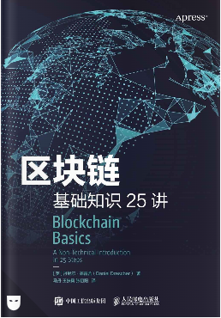
区块链基础知识25讲
第1讲 理解分层的概念
 | ● 应用层与实现层。
 |  | 主观上对系统按照用户需求和内在技术原理进行划分，其实是在区分应用层与实现层。
 |  | 应用层中的所有内容都是从用户需求出发的（比如想要听音乐，想要拍照片，想要订酒店）。
 |  | 实现层中的一切都是使得这些需求落地实现的内容（比如，将电信号转变成模拟信号等等）
 |  | 实现层中的所有内容本质上都是技术性的，并且都会被当作达到目标的方法。
 | ● 功能性与非功能性。
 |  | 考虑一个系统能够做什么和这个系统做得怎么样是有区别的，这就是对系统做功能性和非功能性划分的基础。
 |  | 功能性特征的例子包括通过网络发送数据、播放音乐、拍摄照片和修改图片中一个特定的像素。
 |  | 非功能性特征的例子包括一个好看的可视化用户界面，快速运行的软件，以及安全、私密地保存用户数据的能力。
 |  | 对于一个软件系统而言，安全性与完备性这两类非功能性特征非常重要。
 |  | 完备性指的是如何设计系统的运行规则，并让系统具备诸如安全性和正确性等很多特征。
 |  | 完备性在任何软件系统中都是重要的非功能性特征，它往往包含以下3个方面的内容。
 |  | ● 数据完备性：软件系统中的数据要完整、正确且无冲突。
 |  | ● 行为完备性：软件系统要可顺利运行，并且保证不存在逻辑错误。
 |  | ● 安全性：软件系统只对认证用户授权有限的数据访问与使用功能。
第2讲 纵观全局
 | 实现一个软件系统有很多种方法，其中首先要决定的是该系统的各个模块之间如何互相关联，即需要决定采用什么样的基础架构。
 | 现代软件系统主要采用两种架构：中心化架构与去中心化架构。
 | 建立在多台计算机之上的去中心化系统主要具有如下优势。
 | ● 更强的计算能力。 |  | 一个去中心化系统的计算能力表现为系统中所有互联计算机的计算能力之和。
 | ● 更低的成本。 |  | 相对于更换超级计算机的一个模块，更换一个去中心化系统中的节点计算机对系统的影响与开销几乎可以忽略
 | ● 更高的可靠性。 |  | 去中心化系统中即使一个节点计算机宕机，整个系统依旧可以照常工作
 | ● 自增长的能力。 |  | 一个组织良好的去中心化系统可以不断增加自己的计算能力，这个特性满足了大量的组织与公司的需求。
 | 去中心化系统具有以下的一些劣势。
 | ● 节点间的协调。 |  | 系统的协作需要其中的成员节点自己来完成。具有不小的难度，并且在协调过程中会产生额外的开销，并占用一定的计算资源。
 | ● 节点间的冗余通信。 |  | 去中心化系统中的成员节点需要和其他的节点频繁进行通信。
 | ● 对网络的过度依赖。 |  | 去中心化系统中的成员节点需要不停地互相通信，这个通信过程依靠网络作为媒介。
 | ● 系统编程的较高复杂度。
 | ● 安全问题。
 | 点对点网络是一种特殊的去中心化系统，其中的任意一个节点既是系统资源的提供者，也是系统资源的使用者。
 | 大多数利用了一个简单而强大的想法：将网络的使用者同时转变成网络的构建者。
 | 在系统中尝试寻找是否有一个组成部分（数据库、用户等级、登入/登出模块或是紧急停止按钮）可以直接关闭这个系统。
 | 如果你找到了，那么说明这个系统不是去中心化的。
 | 区块链是去中心化系统中用来实现并确保系统完备性的工具（可以将其看作在系统的实现层上满足非功能性特征的工具）
第3讲 认识去中心化的潜力
 | ● 点对点系统的定义。
 | 点对点系统是由若干节点（个人计算机）组成的分布式软件系统，系统中单一节点的计算资源（例如CPU处理能力、存储容量）可直接被其他节点调用。
 | ● 点对点系统的架构。
 | 点对点系统是分布式计算机系统，它们由共享计算资源的各个节点组成。然而，还有一些仍然利用中心化设计思想的点对点系统。
 | ● 点对点系统和区块链之间的联系。
 | 完全分布式的点对点系统可使用区块链技术来实现和维护系统的完备性。
 | ● 点对点系统由计算机组成，这些计算机将计算资源直接开放给系统中的其他成员。
 | ● 点对点系统的优势是它们允许成员不通过中间人直接进行交互。
 | ● 使用点对点系统取代中间人能够加快信息的处理速度，降低成本。
 | ● 点对点系统可以是中心化的，也可以是完全去中心化的。
 | ● 完全去中心化的点对点系统组建了一个成员完全平等的网络，其成员可以不通过中心化的协调直接进行两两间的交互。
第4讲 发现核心问题
 | 信任与完备性是一枚硬币的两面。
 | 通过使用区块链技术，一个不知道内部节点数量，也不知道各节点可信度的点对点系统，也可以实现并确保整个系统的完备性。
 | 拜占庭将军问题。
第5讲 消除术语的歧义
 | 区块链这一术语是多义的，在不同的语境中对于不同的人，它可代表不同的含义。
 | 区块链可以指代：▶ 一种数据结构。▶ 一种算法。▶ 一个完整的技术方案。▶ 一类完全去中心化的点对点系统。
 | 管理和区分所有权是区块链一个极好的应用场景，但并不是唯一的一个。
 | 区块链是一个完全分布式的点对点账本系统，其利用一个特殊算法实现对区块内信息生成顺序的协调，
 | 并使用加密技术对区块数据进行连接，从而确保了系统的完备性。
第6讲 理解所有权的本质
 | 区块链是一个能够被任何人访问，拥有类似账本功能的巨大去中心化点对点系统，也可将它理解为一个去中心化的账本。
 | 所有权证明需要3个要素。▶ 对所有者的证明。▶ 对事物被拥有的证明。▶ 提供一个所有者和事物之间的连接。
 | 所有者和物品之间的关系可以保留在账本中，与法庭中的证人起着相同的作用。
 | 只有一个账本是有风险的，因为它可能被损坏，或伪造。
 | 可以利用一组独立的账本而不是仅使用一个中央账本来记录所有权，并使用大多数账本都认可的结果来对所有权进行证明。
 | 可以通过使用区块链数据结构来创建基于完全去中心化系统的账本。
 | 每个节点上的区块链数据表示一个账本，并由运行该节点的计算机来维护。
 | 区块链算法负责让各个节点账本内的所有权状态同步到一个一致的版本。
 | 完全去中心化点对点账本系统的完备性，是其进行正确的所有权证明并确保只有合法所有人才能够进行资产转移的坚实基础。
第7讲 双花问题
 | 将信息同步到整个去中心化系统上需要花费时间，这导致了在同一个时间并不是所有的节点上都记录了完全一致的所有权信息。
 | 因为，不是所有节点都拥有最新的信息，同步信息慢的节点就可能会被其他拥有最新信息的节点所利用，
 | 导致在这个系统中出现同一个所有权在同一时间内的多次转移，即发生“双花”问题。
 | 双花问题可以看作去中心化点对点系统中数据一致性的问题。
 | 对于去中心化点对点分布式账本中潜在的双花问题而言，区块链技术是解决该问题的一个合适的工具。
 | 双花可以指代：▶ 复制数字资产引起的问题。▶ 在去中心化点对点系统中可能存在的问题。▶ 威胁去中心化点对点系统的一个例子。
第8讲 设计区块链
 | 为了设计一个基于完全去中心化的点对点账本系统，需要确保完成以下的任务。
 | ▶ 描述所有权。▶ 保护所有权。▶ 存储交易数据。
 | ▶ 准备好在不可信环境中可分发的账本。▶ 构建一个分发账本的机制。
 | ▶ 向所有账本添加并验证新的交易记录。▶ 确定能够描述真相的账本 。
第9讲 记录所有权
 | 描述一笔所有权转让的交易时，需要交易数据提供以下信息。
 | ▶ 原所有权拥有者的账户标识符。▶ 交易目标账户的标识符。▶ 要交易的资产数量。▶ 交易完成的时间。▶ 支付给系统的费用。
 | ▶ 证明所有权拥有者的确同意进行交易。
 | 交易数据的完整历史记录是一个审计线索，可以让人们获得与证明所有权相关的证据。
 | 任何不属于该历史记录的交易都被视为没有发生。
 | 通过将交易数据添加到交易数据的历史记录中，并允许其影响汇总的交易数据来执行交易。
 | 必须保留交易数据添加到历史交易记录中的顺序，以便在汇总这些数据时产生相同的结果。
 | 维护完备性，只有满足了以下3个条件的交易数据才能够被添加到区块链数据结构中。
 | ▶ 形式正确性。▶ 语义正确性。▶ 授权正确性。
第10讲 哈希算法
 | 无论输入数据多大，哈希算法都可以将任意类型的输入数据转变成固定长度的哈希值。
 | 加密哈希算法是一类重要的可用来创建任意类型数据块的数字指纹的工具。
 | 加密哈希算法显示出以下特征。
 | ● 能够为任意类型的数据快速创建哈希值。● 确定性。● 伪随机。● 单向函数。● 防碰撞。
 | 可以通过以下模式来对数据应用哈希算法。
 | ● 独立哈希。● 重复哈希。● 组合哈希。● 顺序哈希。● 分层哈希。
 | 多种不同的哈希算法对同一段输入数据可以产生不同长度的哈希值。
第11讲 哈希在现实世界的应用
 | 哈希引用有以下用途。▶ 对比数据。▶ 检测数据是否发生改变。▶ 及时发现数据的变化。
 | ▶ 存储大量数据，并及时检测到数据的更改。▶ 创造出需要大量计算机运算的任务（哈希难题）。
第12讲 确认并保护用户账号的安全
 | 加密学可用来保护数据安全，防止未经授权的人获取数据。
 | 主要的加密行为包括：
 | ▶ 加密——使用密钥将数据存为加密文档。
 | ▶ 解密——使用对应的密钥，把加密文档还原成原数据。
 | 非对称加密中有两个互补的密钥，使用其中一个把数据加密成文档后，只能使用与之相对应的另一个密钥进行解密。
 | 现实生活中使用非对称加密技术时，这些密钥被称之为公钥和私钥。公钥是人人可见的，私钥是保密的。
 | 有两个使用公钥和私钥的经典案例：
 | ▶ 任何使用公钥加密的数据，只能用与之相对应的私钥进行解密。公钥相当于大家的邮箱，人人都可向这一邮箱发送邮件，但只有邮箱的主人才能读取邮箱内的邮件。
 | ▶ 数据的所有者使用私钥加密数据，任何拥有对应公钥的人都可以对加密后的数据进行解密，并读取其中信息。这就相当于一个证明作者身份的公告栏。
 | 区块链使用非对称加密技术，主要为了实现以下两个目标。
 | ▶ 确认账户：用户的账户可看作公钥。
 | ▶ 授权交易：账户的拥有者使用对应的私钥创建一笔交易。人们使用对应的公钥可以确认这笔交易是由私钥拥有者创建的。
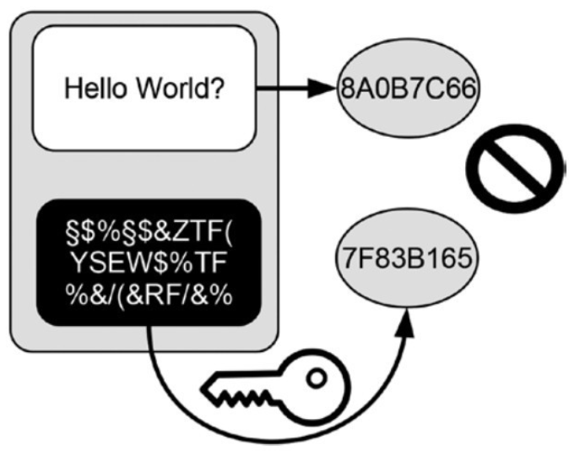
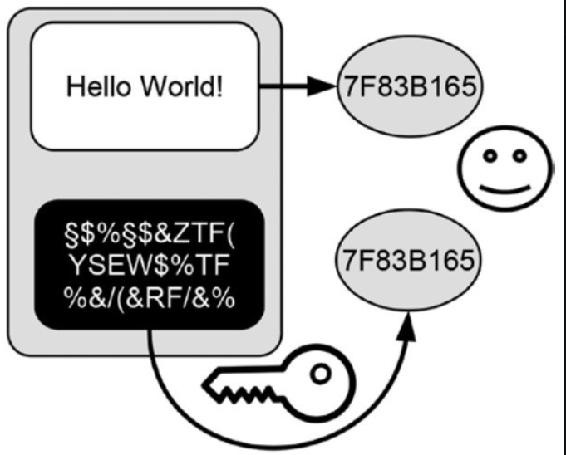
第13讲 交易授权
 | 文件上的手写签名说明了签名人同意所签署文件中的内容。
 | 手写签名的有效性是基于笔迹的唯一性。
 | 数字签名等同于手写签名。
 | 数字签名有以下两个用途。
 | ▶ 识别其独一无二的签署人。
 | ▶ 证明签署人同意文件中的内容，并授权执行。
 | 区块链中的数字签名可以追溯到一个特定私钥授权了一笔特定的交易。
第14讲 存储交易数据
 | 区块链数据结构是一种特殊的数据结构，它由被称为区块的有序单元组成。
 | 区块链数据结构中的每个区块，都由一个区块头和一个包含交易数据的默克尔树组成。
 | 区块链数据结构由两个主要的组成部分：一个有序的区块头组成的链和默克尔树形式保存的交易数据。
 | 你可以将有序的区块头构成的链想象为一张张老式的图书馆借阅卡，并且这些借阅卡是按照添加到图书馆中的先后顺序进行排序的。
 | 让每个区块头引用其前一个区块头。
 | 区块链数据结构中的每一个区块头都有其唯一的哈希引用。
 | 对特定交易数据的哈希引用，通常是通过对保存特定交易数据的默克尔树的根进行引用实现的。
第15讲 区块链的数据存储
 | 以下是把新的交易数据添加到区块链数据结构上的步骤。
 | ▶ 创建一个包含所有新交易数据的默克尔树。
 | ▶ 创建一个包含上个区块头的哈希引用与新交易数据的默克尔树的根的新区块头。
 | ▶ 创建新区块头的哈希引用。
 | 想要改变区块链上一个区块内的交易数据，就要从需要改动的地方向后依次改动哈希引用，一直到修改完整条区块链上最新区块中的哈希引用为止。
 | 改变区块链中的数据可谓牵一发而动全身，故区块链对于任何修改都非常敏感。
 | 任何对区块链中数据或大或小的修改都会导致整个数据结构的不一致，所以对数据的修改很容易检测出来。
 | 改变区块链上的数据是一个有针对性且复杂的过程。
 | 区块链数据结构对数据修改的高敏感度是哈希引用这一特征决定的。
第16讲 保护数据的安全
 | 区块链保证历史交易记录不可变的主要原理，就在于让改变历史交易记录的成本变得极高 。
 | 通过解决哈希难题，向区块链数据结构中添加新区块的活动，也被称作挖矿。
 | 设计一条区块链时所面临的挑战就在于，确定恰当的哈希难题的难度等级。
 | 区块链将交易数据存储在一个对修改敏感的数据结构中，从而保护历史交易记录免受操纵及伪造。
 | 通过以下两个方法确保历史交易记录的不可变性。
 | ▶ 将交易数据存储在对修改极为敏感的区块链数据结构中，当发生修改时就要从引发修改的点开始依次重写区块数据，一直到整条链的末端。
 | ▶ 哈希难题对每个区块头都是唯一的，这取决于其独特的内容。
 | 当区块链上的数据发生变化时，就需要重写发生变化之后的所有区块，而这样做的成本会使得修改历史交易记录变得不那么有吸引力。
 | 在区块链数据结构中，区块头的每次写入或重写都需要解决哈希难题，这就使区块链数据结构成为一个仅可添加新数据的结构。
 | 区块头至少包含以下数据：
 | ▶ 前一个区块头的哈希引用。▶ 包含交易数据的默克尔树的根。▶ 哈希难题的难度等级。
 | ▶ 开始解决哈希难题的时间。▶ 解决哈希难题的随机数。
第17讲 点对点系统中数据的存储与分发
 | 分布式点对点系统中的计算机通过互联网可以进行相互沟通。
 | 由于互联网已经实现全面普及，故通过互联网连接独立节点来创建一个分布式点对点网络变得越来越具有吸引力。
 | 一个使用互联网作为沟通媒介的点对点系统具有以下特点。
 | ▶ 计算机通过互联网相连接。▶ 每台计算机都能通过独特的地址进行辨别。▶ 每台计算机都能在任意时间与系统断开或重新建立连接。
 | ▶ 每台计算机都能独立维护与其保持连接的一系列对等节点。▶ 节点之间相互沟通收到的信息。▶ 节点之间完成信息传递，是通过各自持有的独特的地址实现的。
 | 由于网络中存在敌对方，节点之间的沟通具有以下特点。
 | ▶ 无法保证信息能够成功到达特定节点，可能会出现信息丢失的情况。▶ 信息可能被重复传递。▶ 信息到达的顺序可能不正确。
 | 区块链中的节点能够通过以下方式在有敌对方存在的不可信网络中进行沟通。
 | ▶ 信息通过类似人们闲聊的方式进行传递。每个接收到信息的节点都会把它传递给能与其沟通的对等节点，而对等节点也会以同样的方式来处理接收到的信息。
 | ▶ 通过哈希值来检查交易数据或区块是否重复，如有，就进行剔除。
 | ▶ 每个节点都能对信息进行排序，因为交易数据和区块头中都包含时间戳。
 | 点对点系统中计算机之间的沟通存在以下目的。
 | ▶ 确保现有连接有效。▶ 建立新的连接。▶ 分发新的信息。
 | 转发所有权相关的信息存在3种情况。
 | ▶ 一种持续的方式：向所有与系统连接的节点传递新的交易数据和区块信息。
 | ▶ 作为一种更新，针对那些曾经与系统断开连接，而目前已经重新建立连接的节点。
 | ▶ 作为加载程序的一部分，向新的节点传送完整的区块链数据，确保其在加入系统之后成为成熟的节点。
第18讲 核实并添加交易数据
 | 区块链算法就是一系列规则和指南，用于管理交易数据的处理和添加方式。
 | 区块链算法面临的挑战就是保证系统开放的同时，确保添加的交易都是有效且经过授权的。
 | 区块链算法采用了竞争和对等节点控制相结合的方式管理节点。
 | 区块链算法的重点在于允许系统中所有节点担任其他对等节点的监督者。
 | 基于区块链算法规则，系统中所有节点都有正确处理交易的动机，同时会监督并指出其他节点所犯的错误。
 | 区块链算法基于以下设计理念进行设计：
 | ▶ 交易数据和区块头验证规则。▶ 奖励提交有效区块的行为。▶ 惩罚破坏系统诚信的行为。
 | ▶ 让节点基于速度和质量的竞争原则争夺奖励。▶ 对等节点控制。
 | 竞争规则建立了两步走的工作节奏，以此管理网络中的每个节点。在任何时间点，系统中的所有节点都处于以下任一阶段：
 | ▶ 评估其他节点创建的新区块。▶ 努力成为下一个负责创建新区块的节点，把自己创建的区块交给其他节点评估。
 | 节点的工作节奏由信息到达单个节点的时间决定。
 | 大多数诚信节点及其对奖励的追求，将会导致非诚信节点无法破坏整个系统的诚信。
第19讲 选择交易数据的历史记录
 | 动态地确定哈希难题难度的区块链不能利用最长链标准。相反，它们应利用最重链标准：选择最重链的历史交易记录。
 | 51%攻击指控制整个分布式系统的集体决策过程，旨在将现有权威链中的区块变成孤儿块，并建立一条包含对攻击发起者更有利的历史交易记录的新权威链。
 | 网络发送信息出现延迟或两个节点几乎同时创建新区块时，都会使区块链拥有树形或类似于柱状仙人掌的数据结构，并且其上的分支均由一个共同主干产生。
 | 选择一个相同版本的历史交易记录是一个集体决策问题。
 | 分布式共识是纯粹的分布式点对点系统中成员在集体决策问题中达成的一个协议。
 | 区块链中的集体决策具有以下特点。
 | ▶ 所有节点都在相同的环境中运行，维护着分布式网络中的区块链数据结构，以及控制节点行为的区块链算法。
 | ▶ 决策问题是在所有节点上选出相同的历史交易记录。
 | ▶ 所有节点都在努力向区块链数据结构中添加新的有效区块以获得奖励使自身的利益最大化。
 | ▶ 为了实现目标，节点会将它们发现的新块发送给其他所有的节点，以让它们检查这一新区块。因此，网络中的每个节点都参与到维护一个统一的账本的工作当中。
 | ▶ 所有节点都使用相同的标准来选择历史交易记录。
 | 最长链标准中，每个节点独立地选择包含最多区块的链作为权威链。
 | 选择树状区块链数据结构中的一条链会产生以下后果。
 | ▶ 孤儿块（也称孤块）。▶ 重新收回奖励。▶ 明确所有权。▶ 重新处理交易。▶ 日益增长的共同主干。▶ 最终一致性。▶ 健壮的抗操纵性。
 | 在权威链中，一个区块所处的位置越深：
 | ▶ 它被添加的时间越久。▶ 它被包含到权威链的时间越久。▶ 在它后面添加区块所做的计算量越多。▶ 它所在的权威链被更改的可能性就越小。
 | ▶ 它被抛弃的可能性越小。▶ 它在系统节点中的接受度越高。▶ 它在节点的历史交易记录中锚定得就越稳定。
 | 随着时间的推移，权威链中所添加区块的确定性会不断增加，并且最终会添加更多的区块，这也被称为最终一致性。
 | 51%攻击是为了收集或控制整个分布式系统的集体决策过程，旨在将现有权威链中的区块变成孤儿块，并建立一条包含对攻击发起者更有利的历史交易记录的新权威链。
 | 51%攻击具有以下特点。
 | ▶ 在经济上，通过改变历史交易记录来改变所有权的分配。
 | ▶ 集体决策上，收集大多数的投票权以执行期望的结果。
 | ▶ 技术角度上，至少暂时建立一个隐藏的中心控制节点，从而改变系统的状态。
第20讲 为诚信买单
 | 解决哈希难题在实现和维护系统完备性方面起到了重要作用。但解决哈希难题消耗了计算资源，从而需要付出成本。
 | 区块链利用手续费来补偿其节点对系统完备性做出的贡献。
 | 用于补偿节点的支付工具对区块链的主要特性会产生如下影响。
 | ▶ 完备性。▶ 开放度。▶ 分布式特征。▶ 系统设计哲学。
 | 补偿节点的支付工具应有如下属性。
 | ▶ 以数字形式提供。▶ 在现实世界中被接受。▶ 不受资本流动限制的影响。▶ 值得信赖。▶ 不受任何一个组织控制。
 | “加密货币”是一种独立的代币，其所有权由区块链管理。它可作为一种支付工具来补偿维护系统完备性的节点。
第21讲 将所有“碎片”整合在一起
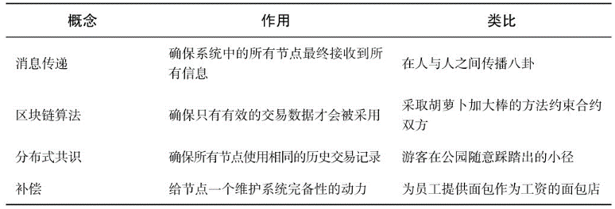
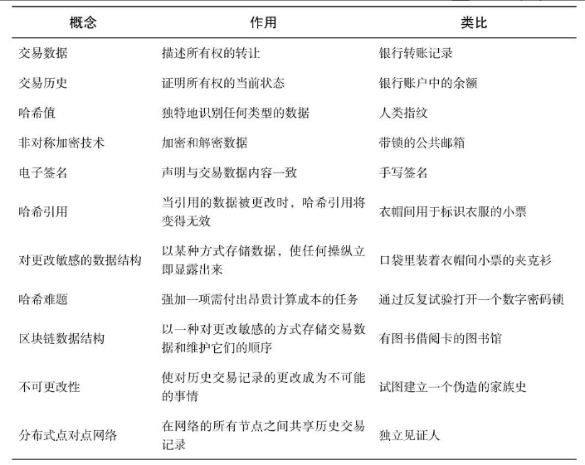
 |  |  |  | 区块链是一种纯粹的分布式点对点系统，解决了管理所有权时会遇到的以下几方面的问题。
 |  |  |  | 描述所有权：交易数据的历史记录。
 |  |  |  | ▶ 保护所有权：数字签名。▶ 存储交易数据：区块链数据结构。▶ 准备分发账本：不变性。
 |  |  |  | ▶ 分发账本：通过网络传播信息。▶ 处理新交易：区块链算法。
 |  |  |  | ▶ 决定哪个账本是真的：分布式共识。
 |  |  |  | 可从以下几个方面来分析区块链应用。
 |  |  |  | ▶ 应用程序的目标。▶ 属性。▶ 内部运作方式。
 |  |  |  | 区块链有两个应用目标。▶ 明确所有权。▶ 转移所有权。
 |  |  |  | 区块链实现了其应用目标，同时具备以下特点。
 |  |  |  | ▶ 高可用性。▶ 抗操纵。▶ 可靠性。▶ 开放性。
 |  |  |  | ▶ 匿名性。▶ 安全性。▶ 系统弹性。▶ 最终一致性。▶ 保持系统完备性。
 |  |  |  | 区块链内部由一些组件组成，这些组件与管理所有权的应用层有强相关关系。
 |  |  |  | 区块链实现层包括以下几个组成部分。
 |  |  |  | ▶ 所有权逻辑。▶ 交易数据。▶ 交易处理逻辑。▶ 交易安全性。
 |  |  |  | 以下是几个与实现层无关的组成部分。
 |  |  |  | ▶ 区块链技术套件。▶ 分布式点对点架构。
 |  |  |  | 区块链包括以下几种技术套件。
 |  |  |  | ▶ 存储逻辑。▶ 共识机制。▶ 数据处理逻辑。▶ 非对称加密。

第22讲 了解区块链的缺陷
 | 开放性和无中央控制机构等基本特性限制了区块链的普及。
 | 区块链的主要技术缺陷包括以下几条。
 | ▶ 缺乏隐私。▶ 安全模式。▶ 延展性受到限制。▶ 高成本。▶ 隐藏的中心化属性。▶ 缺乏灵活性。▶ 临界值。
 | 区块链的主要非技术性缺陷包括以下两条。
 | ▶ 缺乏法律认可。▶ 缺乏用户接受度。
 | 克服区块链的技术性缺陷，需要改进现有技术或进行创新。
第23讲 重构区块链
 | 区块链生来就存在以下冲突。
 | ▶ 透明度与隐私：一方面，需要透明度来明确所有权并防止双花的出现，但另一方面，用户又需要一定的隐私。
 | ▶ 安全性与速度：一方面，要使用计算成本极高的工作量证明来保护历史交易记录免受操纵，另一方面，商业环境中又对区块链的速度与可扩展性提出了更高的要求。
 | 透明度与隐私的冲突源自对区块链上交易数据读取权限的分配。
 | 安全性与速度的冲突源自对区块链上交易数据写入权限的分配。
 | 解决透明度与隐私的冲突导致了以下两种区块链的出现。
 | ▶ 向所有用户或节点授予读取权限以及创建新区块权限的公有链。
 | ▶ 向预先选定的一组用户或节点授予有限读取权限以及创建新区块权限的私有链。
 | 解决安全性与速度的冲突导致了以下两种类型区块链的出现。
 | ▶ 向所有人授予写入权限的无须许可的区块链。每个用户或节点都可以验证交易，并向区块链上添加新区块。
 | ▶ 仅向预先选定，并通过适应过程被确定为可信任的一组数量有限的节点或用户授予写入权限的许可类区块链。
 | 将这些限制成对组合，就产生了4种不同类型的区块链。
 | 限制读取或写入权限，会对区块链的以下属性产生影响。
 | ▶ 点对点架构。▶ 分布式性质。▶ 用途。
 | 区块链技术套件即使在受限环境中也有价值，原因如下。
 | ▶ 由于技术故障，此类系统中的节点数量可能会有所变化。
 | ▶ 每个分布式系统都会面临一些让单独消息层面的通信变得不可靠的网络问题。
 | ▶ 即使通过适应过程也不能保证节点百分之百可信。
 | ▶ 由于技术故障，即使可信节点也可能会产生错误的结果。
第24讲 如何使用区块链
 | 区块链是一种完全分布式的点对点系统，具有极难篡改、仅可追加数据、有序和最终一致性等特征。
 | 作为通用型存储数据库，使用区块链能够开发出多种多样的应用。
 | 根据区块链的特征，我们可以判断其有以下几种通用的应用场景。
 | ▶ 存在证明。▶ 非存在证明。▶ 时间证明。▶ 顺序证明。▶ 身份证明。▶ 作者证明。▶ 所有权证明。
 | 已经获得注意或未来可能会获得注意的特定应用领域如下。
 | ▶“加密货币”。▶ 微支付。▶ 数字资产。▶ 数字身份。▶ 公证类服务。▶ 合规和审计。▶ 税收。▶ 投票。▶ 档案管理。
 | 分析区块链应用或服务时，需要先回答以下问题。
 | ▶ 使用什么样的区块链？▶ 满足使用区块链的条件吗？▶ 使用一种完全分布式的点对点系统有什么额外的优势？
 | ▶ 这种应用的目的是什么？▶ 商业逻辑及应用场景是什么？▶ 节点为系统贡献资源可以得到补偿吗？
第25讲 总结与展望
 | 未来区块链仍会是一项重要的技术，并且仍需继续在提高效率、提高可扩展性和概念演进等方面进行探索。
 | 智能合约、零知识证明和达成共识的其他方案都是区块链重要的发展方向。
 | 除了技术价值，区块链还具有以下重要特征。
 | ▶ 去中介化。▶ 自动化。▶ 标准化。▶ 流水线处理。
 | ▶ 提高处理速度。▶ 降低成本。▶ 信任协议和共识。▶ 让信任变成一种商品。▶ 提高技术意识。
 | 区块链的潜在劣势。
 | ▶ 缺少隐私性。▶ 缺少责任制。▶ 减少就业。▶ 再中介化。
 | 区块链未来可能的应用。
 | ▶ 有局限的爱好者项目。▶ 大规模商业应用项目。▶ 公共部门项目。

